상품제안서
아이스 자외선차단 쿨토시(스킨) 여름 작업용 팔토시 | 상품코드: F27185

 |  |  |  |  |  |  | 02-412-0044 | www.easy1.co.kr
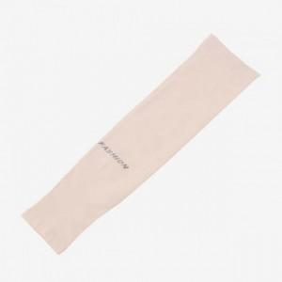

【상세/제작정보】 | 기본수량 미만 인쇄불가 인쇄 가능 여부 별도 문의 상품

【인쇄/포장옵션】 | / 포장불가능

【공급단가】 | 수량 | 220~ | 660~ | 1,100~ | 4,400~ | 5,000~
*VAT별도 | 단가 | 2,530원 | 2,480원 | 2,420원 | 2,380원 | 2,320원

【상품 URL】 | https://easy1.co.kr:443/src/goods_detail.php?gdno=27185

